关系图
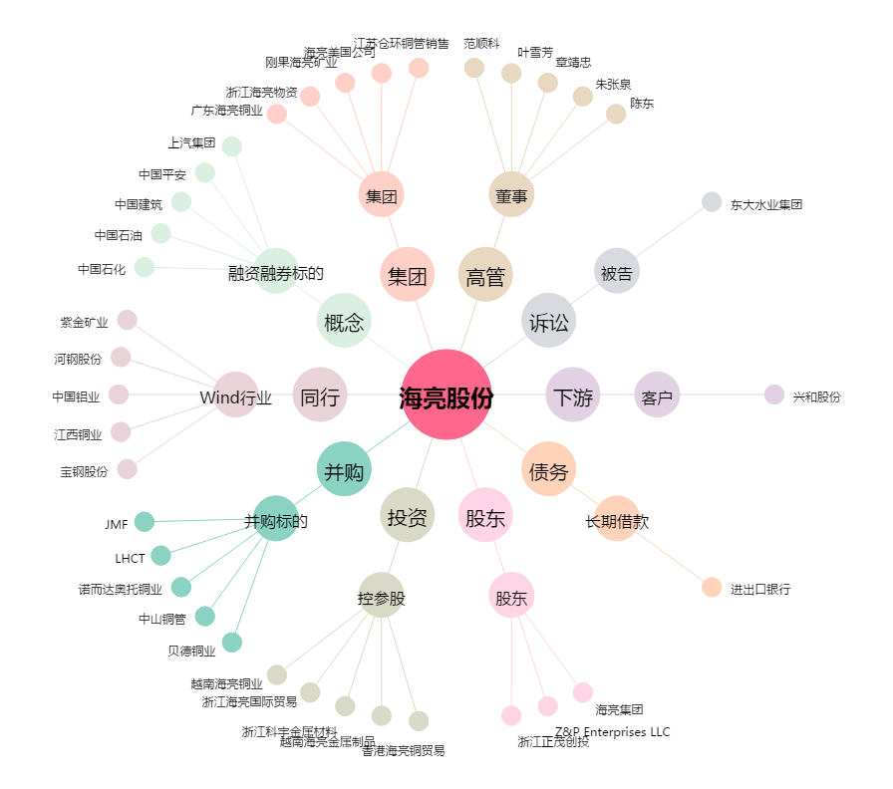
海亮股份[002203.SZ] - 关系概览图

